关系图
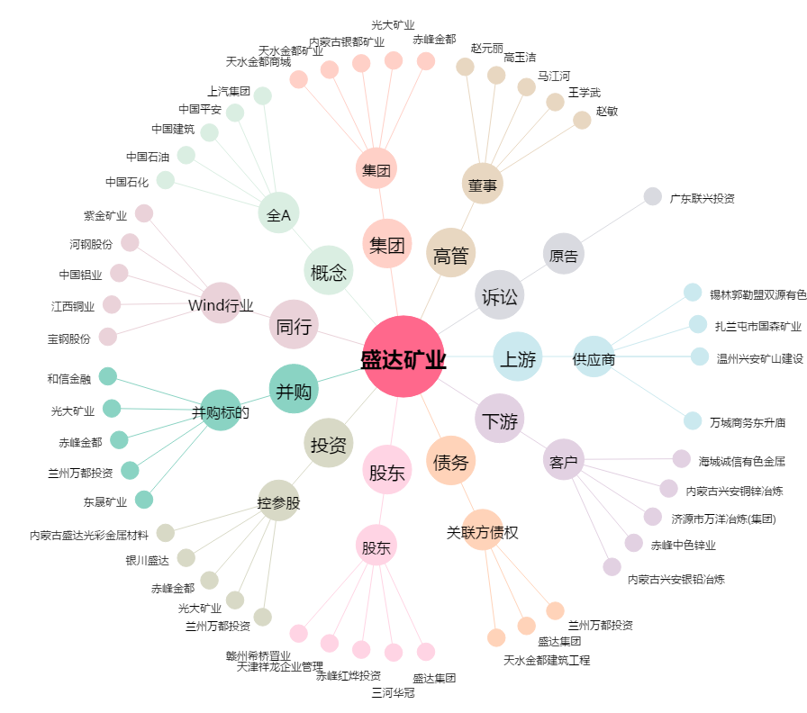
盛达矿业[000603.SZ] - 关系概览图

